关系图
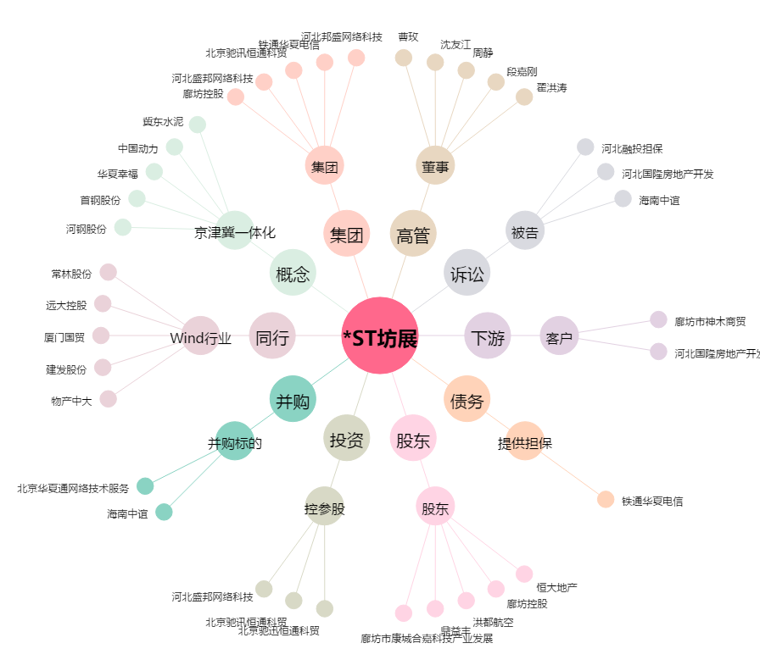
*ST坊展[600149.SH] - 关系概览图

